画面 (SP)
機能設計書 |  | システム名 |  | プロジェクト名 | 登録日付 | 更新日付
 |  | Biz-X POTTS
画面レイアウト |  | サブシステム名 |  | 機能名名 | 登録担当者 | 更新担当者
 |  | 入荷 |  | 入荷検品

 | 画面レイアウト

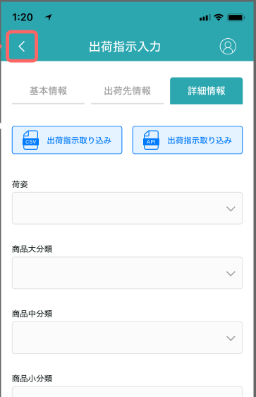

入荷検品

入荷予定一覧バーコード

入荷予定番号

仕入先

检品

入荷検品

001/009
入荷予定明細のバーコード

商品ID

·
·
·
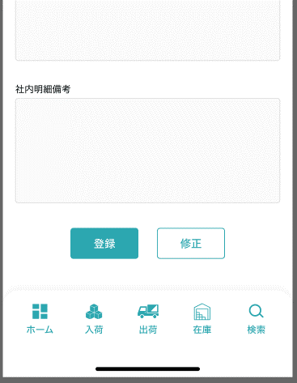
 |  |  | 具体字段参照PC端

検品数

商品ラベル
检品
 |  |  | 弹窗参照PC端

画面項目定義 (SP)
機能設計書 |  |  | システム名 |  |  |  | プロジェクト名 |  |  |  |  |  | 登録日付 |  |  | 更新日付
 |  |  | Biz-X POTTS
画面項目定義 |  |  | サブシステム名 |  |  |  | 機能名名 |  |  |  |  |  | 登録担当者 |  |  | 更新担当者
 |  |  | 入荷 |  |  |  | 入荷検品

No | 項目名 | ID | 種類 | 属性 | DB 桁数 | 画面 桁数 | IO | タブ | 必須 | 表示 | 配置 | IME | ref | chk | 書式 |  | 概要 | 登録時仕様 |  | 更新時仕様
 |  |  |  |  |  |  |  |  |  |  |  |  |  |  |  |  |  | 取得元 | 仕様 | 取得元 （照会/削除も同様） | 仕様
PC端参照
 | 入荷検品情報
 | 入荷予定一覧バーコード |  |  |  |  |  |  |  |  |  |  |  |  |  |  |  | 目前认为【入荷予定一覧バーコード】=入荷予定番号 | dtb_receive(入荷予定) | 入荷予定番号
 | 入荷予定番号 |  |  |  |  |  |  |  |  |  |  |  |  |  |  |  |  | dtb_receive(入荷予定) | 入荷予定番号
 | 仕入先 |  |  |  |  |  |  |  |  |  |  |  |  |  |  |  |  | dtb_receive(入荷予定) | 仕入先_名称
 | 入荷検品商品情報
 | 商品行番号／合計 |  |  |  |  |  |  |  |  |  |  |  |  |  |  |  | 当前商品行番号/入荷予定明細总件数
 | 入荷予定明細のバーコード |  |  |  |  |  |  |  |  |  |  |  |  |  |  |  |  | dtb_receive_detail(入荷予定明細) | 入荷予定明細行No
 | 商品コード |  |  |  |  |  |  |  |  |  |  |  |  |  |  |  |  | mtb_product(商品マスタ) | 商品コード
 | 商品名 |  |  |  |  |  |  |  |  |  |  |  |  |  |  |  |  | mtb_product(商品マスタ) | 商品_名称
 | 入荷予定数 |  |  |  |  |  |  |  |  |  |  |  |  |  |  |  |  | dtb_receive_detail(入荷予定明細) | 入荷予定数
 | 検品数 |  |  |  |  |  |  |  |  |  |  |  |  |  |  |  |  | dtb_receive_detail(入荷予定明細) | 検品済数量不为空的场合 検品済数量 検品済数量为空的场合 入荷予定数
 | 商品写真 |  |  |  |  |  |  |  |  |  |  |  |  |  |  |  |  | mtb_product(商品マスタ) | 商品_写真１

イベント仕様 (SP)
機能設計書 |  |  | システム名 |  | プロジェクト名 | 登録日付 |  | 更新日付
 |  |  | Biz-X POTTS
イベント仕様 |  |  | サブシステム名 |  | 機能名名 | 登録担当者 |  | 更新担当者
 |  |  | 入荷 |  | 入荷検品

PC端参照
No | 対象 | イベント |  | 処理内容 |  |  | 備考
 |  | 初期化 |  | 清空数据。空表示
 |  | 入荷予定一覧バーコード输入 |  | 输入入荷予定一覧バーコード，点击回车 1检索对应检品数据 检索表：dtb_receive(入荷予定) 检索条件：【入荷予定番号】=输入的【入荷予定一覧バーコード】 【会社_ID】= 登陆者的会社ID 【削除区分】=【2:未削除】 【取込エラーフラグ】= null 1-1检索结果为空，提示【请输入正确的バーコード】; 1-2如果检索结果的【入荷状態】！=【1:检品待ち】 提示【当前数据不能进行检品】 1-3如果检索结果的【入荷状態】=【1:检品待ち】 显示画面项目 2检索关联详细数据总件数 检索表：dtb_receive_detail(入荷予定明細) 检索条件：【入荷予定ID】=1检索结果的【id】 【削除区分】=【2:未削除】 |  |  | 【取込エラーフラグ】为null为导入时没有导入错误
 |  | 入荷予定明細のバーコード输入 |  | 输入入荷予定明細のバーコード，点击回车 1检索入荷予定明細数据，显示在画面上 检索表：dtb_receive_detail(入荷予定明細) 检索条件：【削除区分】=【2:未削除】 【入荷予定明細行No】=入荷予定明細のバーコード 2通过【入荷予定明細行No】取得商品行番号。
 |  | 商品ラベル |  | 1check入荷予定明細のバーコード是否输入 未输入，提示【请先输入入荷予定明細のバーコード】 2商品ラベル打印弹窗打开。输入発行枚数，点击発行进行打印
 |  | 検品 |  | 1check 【入荷予定数】或者【検品数】为空，提示【请确认检品数】 2check 【入荷予定数】和【検品数】是否相等 不等的场合，提示警告【当前検品数与入荷予定数不一致是否继续检品】 确认后继续检品 3更新表：dtb_receive_detail(入荷予定明細) 字段：【検品済数量】= 画面入力的【検品数】 【検品済】=【1:ON】 4检索表dtb_receive_detail(入荷予定明細)中是否还有没有检品的数据 检索表：dtb_receive_detail(入荷予定明細) 检索条件：【入荷予定ID】=画面检索得到的入荷予定ID 【検品済】=【2:OFF(default)】 检索结果为零件的场合为全部检索完成 弹出 入荷検品完了 弹窗 确认后，清空画面所有数据 检索结果不为零件的场合 弹出 入荷検品確認 弹窗 确认后，清空入荷検品商品情報

